상품제안서
스쿨핏 스위치캡 텀블러 380ml | 상품코드: S41187

 |  |  |  |  |  |  | 02-713-8555 | www.synergygift.co.kr
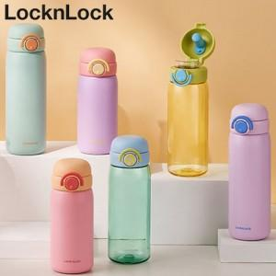

【상세/제작정보】

【인쇄/포장옵션】 | 레이저 / 포장지포장

【공급단가】 | 수량 | 50~ | 100~ | 500~ | 1,000~ | 2,000~
*VAT별도 | 핑크 | 17,640원 | 17,360원 | 16,960원 | 16,280원 | 15,600원
 | 바이올렛 | 17,640원 | 17,360원 | 16,960원 | 16,280원 | 15,600원
 | 그린 | 17,640원 | 17,360원 | 16,960원 | 16,280원 | 15,600원

【상품 URL】 | https://www.synergygift.co.kr:443/src/goods_detail.php?gdno=41187

